Table de saut
 |  | Exercice juge Libre | Table de saut | 2026 | RÉSULTAT | 0/30

A | Dans la colonne A, mettre un X dans la case correspondant à votre réponse (une seule réponse par question)

1 | La gymnaste annonce lune salto AV Groupé et exécute une lune. Que se passe-t-il ?

 | Le jury D donne le saut nul |  |  |  |  | IMGS3
 | Le jury D met une pénalité de 0,50 Pt sur la note finale et donne la valeur du saut exécuté au jury E qui note le saut exécuté
 | Le jury D donne la valeur du saut exécuté au jury E qui note le saut exécuté avec une pénalité de 0,50 Pt sur la note E
 | Le jury D donne la valeur du saut exécuté au jury E qui note le saut exécuté

2 | La gymnaste pose une seule main sur la table de saut. Que se passe-t-il ?

 | Déduction de 2,00 Pts sur la note E |  |  |  |  | IMGS3
 | Déduction de 2,00 Pts sur la note finale
 | Déduction de 1,00 Pts sur la note E
 | Déduction de 1,00 Pts sur la note finale

3 | Cochez la bonne définition du tsukahara carpé :

 | Renversement AV avec 1/4 ou 1/2 tour, impulsion et salto AR Carpé |  |  |  |  | IMGS3
 | Renversement AV carpé avec 1/4 ou 1/2 tour, impulsion et salto AR
 | Renversement AV avec 1/4 ou 1/2 tour, impulsion et salto AV Carpé
 | Renversement AV carpé 1/2 tour, impulsion et salto AR groupé

4 | Quelle est la pénalité pour déviation par rapport à l'axe de réception ?

 | 0,50 Pt sur la note E |  |  |  |  | IMGS3
 | 0,30 Pt sur la note E
 | 0,10 Pt sur la note E
 | 0,50 Pt sur la note E

5 | La gymnaste réalise un 2ème saut différent du 1er saut. Que faites vous ?

 | Pénalité de 0,50 Pt sur la note E |  |  |  |  | IMGS3
 | Le 2ème saut est nul. La gymnaste est notée sur le 1er saut
 | Sans pénalité
 | Pénalité de 0,30 Pt qur la note finale

6 | Quelles peuvent-être les pénalités pour manque de dynamisme ?

 | 0,10 Pt, 0,30 Pt sur la note E |  |  |  |  | IMGS3
 | 0,10 Pt sur la note E
 | 0,30 Pt ou 0,50 Pt sur la note E
 | 0,50 Pt sur la note E

7 | La gymnaste réalise le saut "Renversement AV dans le 1er envol, salto AV groupé dans le 2ème envol". Cochez la bonne réponse :

 | 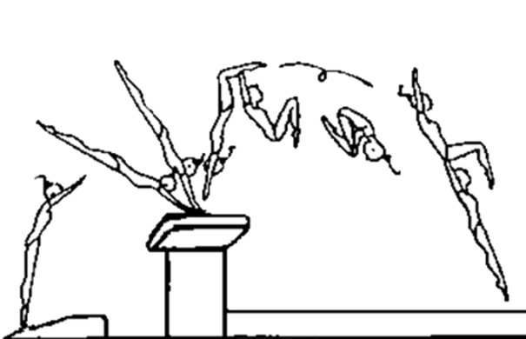 |  |  |  |  | IMGS3
 | 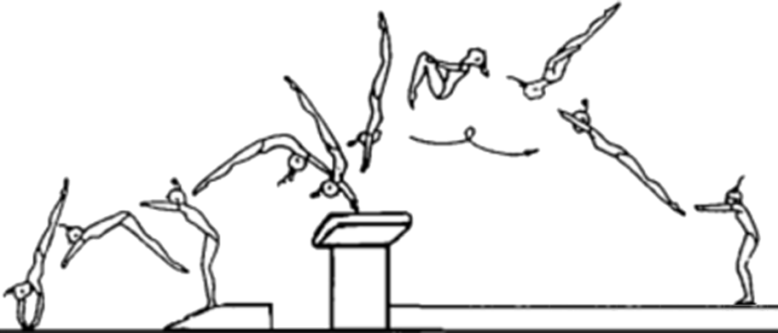
 | 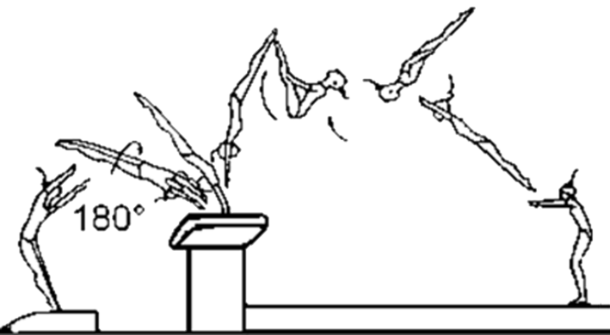
 | 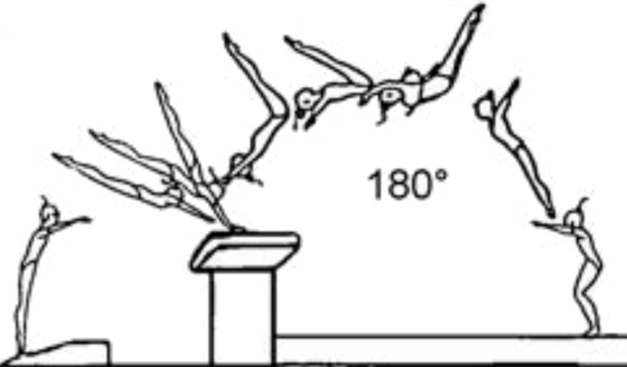

8 | Le saut réalisé est considéré comme nul. Cochez la bonne réponse :

 | La gymnaste pose une seule main sur la table |  |  |  |  | IMGS3
 | La gymnaste se réceptionne sur les genoux
 | La gymnaste ne réalise pas le saut annoncé
 | Réception du 1/2-1tour inférieure à 3/4 de tour

9 | Quelle est la pénalité à l'impulsion pour angle des épaules ?

 | 0,30 Pt ou 0,50 Pt sur la note E |  |  |  |  | IMGS3
 | 0,30 Pt sur la note E
 | 0,10 Pt ou 0,30 Pt sur la note E
 | 0,50 Pt sur la note E

10 | La gymnaste réalise une lune vrille incomplète de 20°. Que faites vous ?

 | Les rotations doivent être réalisées au degré près, une tolérence de 30° est acceptée avec 0,30 Pt de pénalité |  |  |  |  | IMGS3
 | Les rotations doivent être réalisées au degré près, une tolérence de 30° est acceptée avec 0,50 Pt de pénalité
 | Les rotations doivent être réalisées au degré près sinon une valeur supérieure de saut est accordée pour sous rotation
 | Les rotations doivent être réalisées au degré près sinon on accorde une valeur inférieure de saut pour sous rotation

11 | La gymnaste se réceptionne les deux pieds en dehors du couloir. Que se passe-t-il ?

 | Pénalité de 0,30 Pt sur la note finale |  |  |  |  | IMGS3
 | Pénalité de 0,30 Pt sur la note E
 | Pénalité de 0,10 Pt sur la note finale
 | Pénalité de 0,10 Pt sur la note E

12 | Cochez la phase ou se trouve la pénalité "angle des épaules" :

 | Phase de réception |  |  |  |  | IMGS3
 | Phase d'appui
 | 1er envol
 | 2ème envol

13 | Quelle est la pénalité pour "angle des hanches" ?

 | 0,10 Pt sur la note E |  |  |  |  | IMGS3
 | 0,30 Pt sur la note E
 | 0,10 Pt ou 0,30 Pt sur la note E
 | 0,30 Pt ou 0,50 Pt sur la note E

14 | Quelle est la pénalité pour manque de maintien de la position tendue ?

 | 0,30 Pt ou 0,50 Pt sur la note E |  |  |  |  | IMGS3
 | 0,10 Pt ou 0,30 Pt sur la note E
 | 0,30 Pt ou 0,50 Pt sur la note E
 | 0,10 Pt sur la note E

15 | La gymnaste réalise le saut "Renversement AV avec 1 tour dans le 2ème envol. Cochez la bonne réponse :

 | 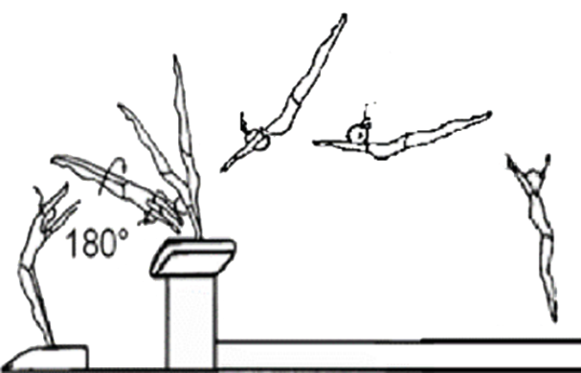 |  |  |  |  | IMGS3
 | 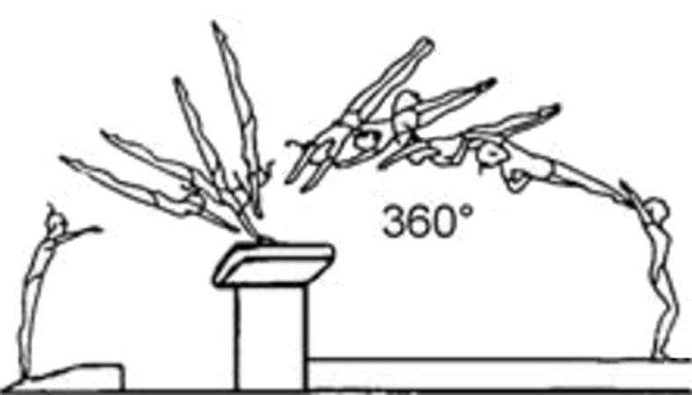
 | 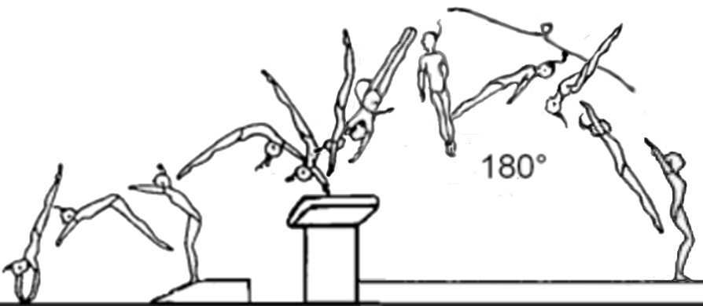
 | 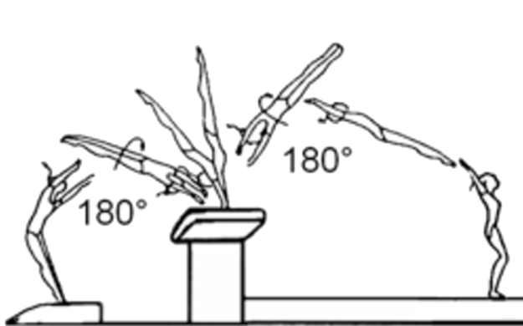

16 | Quelle est la pénalité pour "longueur insuffisante" ?

 | 0,80 Pt sur la note E |  |  |  |  | IMGS3
 | 0,50 Pt sur la note E
 | 0,10 Pt, 0,30 Pt ou 0,50 Pt sur la note E
 | 0,10 Pt ou 0,30 Pt sur la note E

17 | Quelle est la pénalité pour "Pas de passage à la verticale" ?

 | 0,10 Pt sur la note E |  |  |  |  | IMGS3
 | 0,80 Pt sur la note E
 | 0,50 Pt sur la note E
 | Saut Nul

18 | Quelle est la pénalité pour rotation longitudinale commencée trop tôt ?

 | 0,80 Pt sur la note E |  |  |  |  | IMGS3
 | 0,10 Pt ou 0,30 Pt sur la note E
 | 0,50 Pt sur la note E
 | 0,10 Pt sur la note E

19 | Dans quelle phase du saut se trouve la pénalité "manque de maintien de la position corps tendu" ?

 | 1er Envol |  |  |  |  | IMGS3
 | Réception
 | 2ème envol
 | Appui

20 | La gymnaste réalise Tsukahara groupé avec un Appui décalé alternatif des mains. Que faites vous ?

 | Sans pénalité |  |  |  |  | IMGS3
 | 0,10 Pt, 0,30 Pt ou 0,50 Pt sur la note E
 | 0,10 Pt ou 0,30 Pt sur la note E
 | 0,30 Pt sur la note E

21 | La gymnaste réalise le saut "Rondade-flip-salto AR tendu. Cochez la bonne réponse :

 | 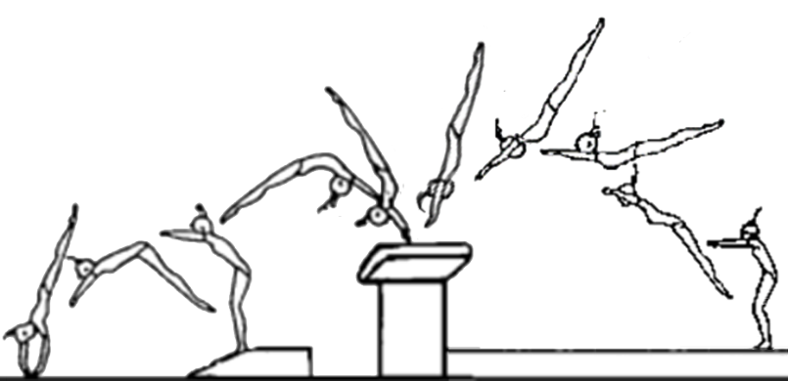 |  |  |  |  | IMGS3

 | 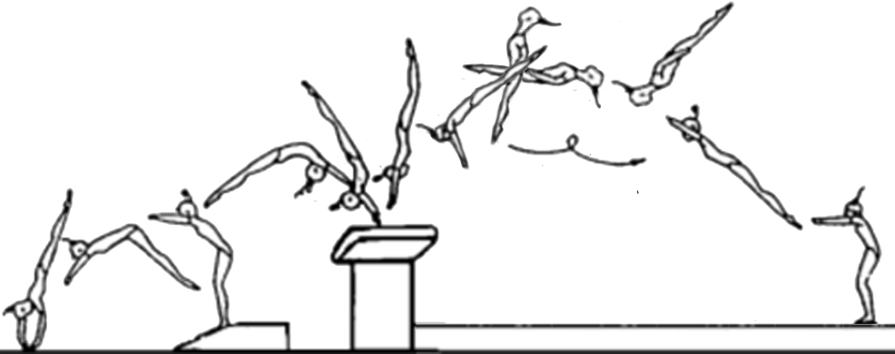
 | 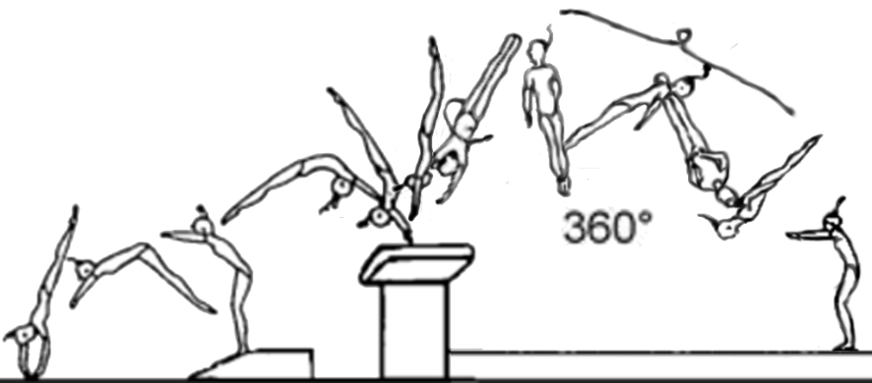

22 | La gymnaste annonce 1/2-1 tour, pose ses mains à 90° sur la table et 1 tour dans le 2ème envol. Que faites vous ?

 | 0,10 Pt sur la note E |  |  |  |  | IMGS3
 | 0,30 Pt sur la note E
 | 0,50 Pt sur la note E
 | Saut nul

23 | Quel est le saut avec une rotation longitudinale dans le 2ème envol :

 | Tsukahara groupé |  |  |  |  | IMGS3
 | Lune carpé
 | Lune vrille
 | Yurchenko groupé

24 | Quel est le saut avec une rotation transversale dans le 2ème envol :

 | Lune carpé |  |  |  |  | IMGS3
 | Lune carpé 1/2 tour
 | Yurchenko groupé
 | 1/2-1/2

25 | La gymnaste annonce un 1/2-1/2 et pose alternativement ses mains sur la table. Que faites vous ?

 | 0,10 Pt sur la note E |  |  |  |  | IMGS3
 | 0,10 Pt ou 0,30 Pt sur la note E
 | 0,30 Pt ou 0,50 Pt sur la note E
 | Saut nul

26 | La gymnaste annonce lune vrille, elle commence la rotation de la vrille trop tôt. Que faites vous ?

 | 0,10 Pt sur la note E |  |  |  |  | IMGS3
 | 0,10 Pt ou 0,30 Pt sur la note E
 | 0,30 Pt ou 0,50 Pt sur la note E
 | Saut nul

27 | La gymnaste annonce Tsukahara groupé et réalise le saut "Renversement AV 1/2 tour 1er envol et repoussé dans le 2ème envol. Quel saut reconnaissez-vous ?

 |  |  |  |  |  | IMGS3
 | 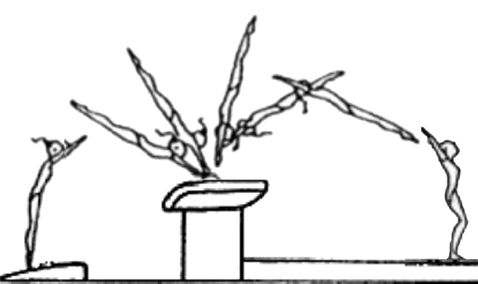
 | 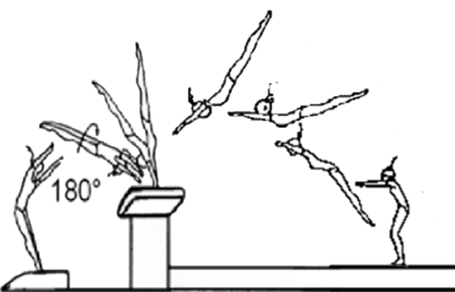
 | 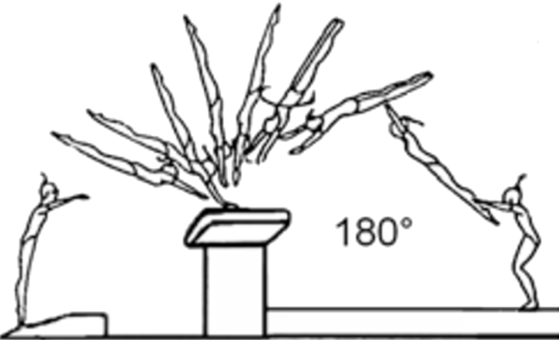

28 | La gymnaste ne pose pas les mains sur la table de saut. Que faites-vous ?

 | 1,00 Pt sur la note E |  |  |  |  | IMGS3
 | Saut nul
 | 0,80 Pt sur la note E
 | 2,00 Pts sur la note E

29 | La gymnaste réalise un Tsukahara carpé le corps ouvert à plus de 90°, que faites-vous ?

 | Précision de la position groupée/carpée dans les salti pénalité de 0,10 Pt |  |  |  |  | IMGS3
 | Précision de la position groupée/carpée dans les salti pénalité de 0,30 Pt
 | Précision de la position groupée/carpée dans les salti pénalité de 0,10 Pt, 0,30 Pt ou 0,50 Pt
 | Précision de la position groupée/carpée dans les salti pénalité de 0,30 Pt ou 0,50 Pt

30 | La gymnaste réalise Tsukahara groupé avec une sous rotation dans le salto, après une réception en déséquilibre touche la table de saut. Que faites vous ?

 | 1,00 Pt de chute sur la note E |  |  |  |  | IMGS3
 | Pénalité de 0,10 Pt et 1,00 Pt de chute sur la note E
 | Pénalité de 0,50 Pt et 1,00 Pt de chute sur la note E
 | Pénalité de 0,30 Pt et 1,00 Pt de chute sur la note E

